Stakeholder Matrix
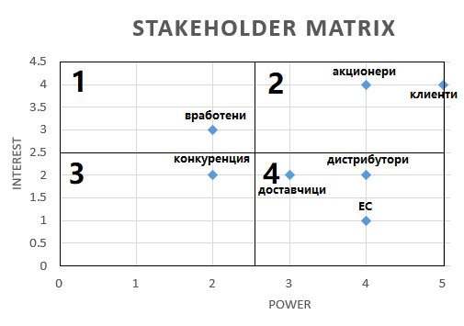
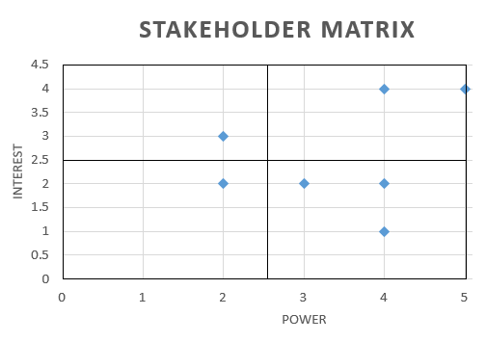
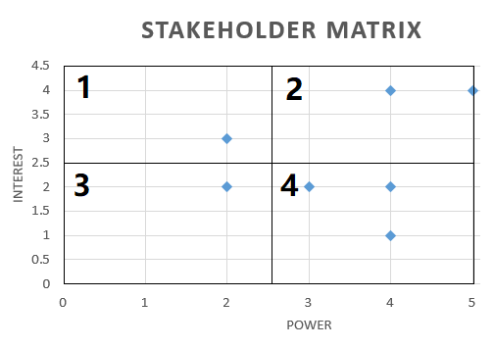
Анализ на заинтересованите страни
Project Name | Project Description
Мигриране към USB-C порт | Компания за смартфони е принудена поради нов закон на ЕС да мигрира от micro-USB към USB тип-C порт за зареждане

Важност на заинтересованите страни 1-5
Заинтересована страна | Влияние на заинтересованите страни върху проекта (power) | Влияние на проекта върху заинтересованите страни (interest)

Вработени | 2 | 3
Акционери | 4 | 4
Конкуренция | 2 | 2
Клиенти | 5 | 4
Дистрибутори | 4 | 2
Доставчици | 3 | 2 |  | High Interest | Low Interest
ЕС | 4 | 1 | High Power | Клиенти, Акционери | ЕС, Дистрибутори, Доставчици

 |  |  | Low Power | Вработени | Конкуренция

